제안 서식
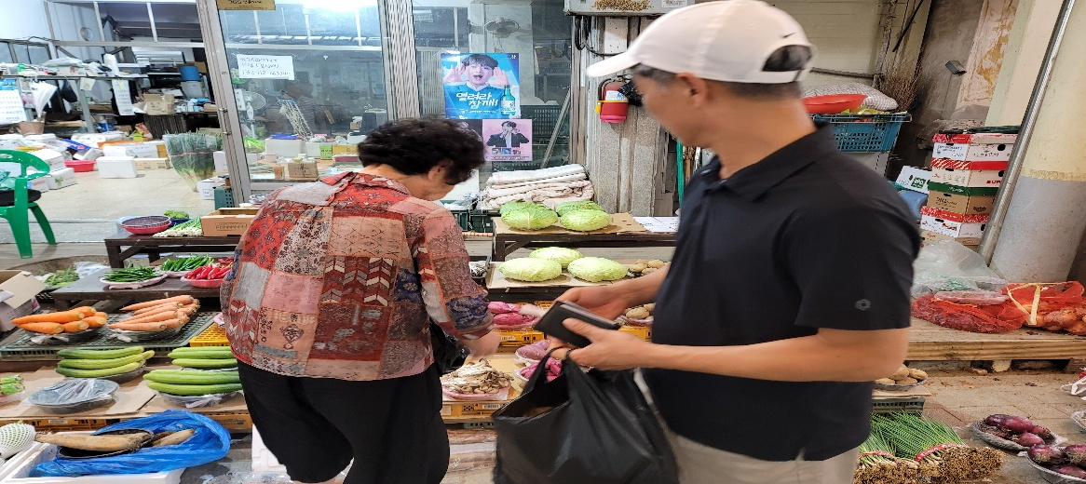
제 안 서
기본 정보
 | 제 안 자 | 우세림
 | 소 속 | 경영지원실 총무행정부
 | 직 급 | 체육6급
 | 제 안 명 | 국내 벤치마킹 연계 지역경제 활성화 추진
 | 제안구분 | 지정제안
 | 분 야 | 지역상생
 | 실행담당(부) | 경영지원실 총무행정부
제안 내용
배 경 |  | ○ 벤치마킹 방문지역의 전통시장 및 지역 상권을 직원들이 직접 이용함으로써 지역 소상공인의 매출 증대와 지역경제 활성화에 기여 ○ 참가자에게 일정 금액을 지원하여 지역시장에서 직접 물품을 구매하도록 함으로써 지역경제 활성화와 직원 참여를 동시에 달성
추진내용 |  | ○ 벤치마킹 방문지역 전통시장 장보기 추진 대상 : 국내 벤치마킹 참가 직원 지원금액 : 1인 20,000원 추진방법 : 벤치마킹 일정 중 방문지역 전통시장을 선정하여 참가자별 장보기 지원 주요내용 : 지역 농·특산물, 식재료 및 생활용품 등 구매 ○ 지역 특산품 및 전통시장 이용 활성화 방문지역의 대표 전통시장 및 지역 상권을 직접 체험 지역에서 생산·판매되는 농·특산물 및 생활물품 구매 직원들의 자발적인 추가 구매를 유도하여 지역 상권 이용 확대
기대효과 |  | ○ 벤치마킹 참가자 20명이 1인당 20,000원씩 총 400,000원을 지역 전통시장에서 소비 ○ 지역 전통시장 및 소상공인 매출 증대에 기여하고, 지역 농·특산물 구매를 통해 지역 내 소비 촉진 ○ 벤치마킹과 지역경제 활성화 사업을 연계하여 공공기관의 지역사회 상생 및 사회적 가치 실현 ○ 직원들이 직접 전통시장을 이용하고 지역 특산품을 구매함으로써 지역에 대한 이해와 지역상생 의식 제고
첨부 자료(사진, 현황자료 등)

